Lisez-Moi

Configurateur de plongée aux tables MT2019

Ce configurateur permet de gagner du temps sur les calculs des paramètres de décompression pour les plongée aux tables, dans le cadre des prérogatives des Certificats d'Aptidude Hyperbarique (CAH) Mention B.
Ce configurateur se base du les tables du Ministère du Travail révision 2019 (ex MT92)

Décharge de responsabilité
Cet outil n'est qu'une aide au calcul. Il est en cours de développement et en constante amélioration. Vous restez entièrement responsable des paramètres de vos plongées. En aucun cas, la responsabilité du développeur ne pourra être engagée.

Auteur : Guillaume Jacquemoud - jacquemoud.fr
Version | 20251217.1
Création | 20251215.1
Ajout de la gestion du Nitrox dans les plongées simples et successives | 20251217.1

Fonctionnement

Cet outil est composé de 3 onglets: Simple, Successive et Prof. Mult. Qui correspondent au 3 configurateurs actuellement disponibles. Les 4 autres ongles contiennent les tables de données issues des tables MT2019 du Ministère du Travail.

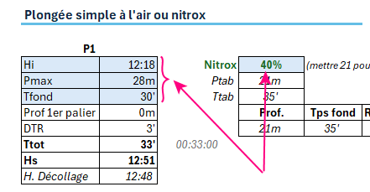
Dans chaque configurateur, seuls les champs avec un fond bleu sont à modifier.

